Revision contenedor
 | INSPECCION CONTENEDOR

Observaciones sobre el contenedor |  | SI | NO | N/A
1 PUERTAS
1.1.Numero del contenedor es diferente en uno o mas de los 6 lados.
1.2 Adhesivos o pegante nuevo en uniones de las laminas
1.3 Marcas o quemaduras recientes de soldadura
1.4 Pintura nueva en partes o parches
1.5 Ondulaciones internas y externas desiguales en tamaño y altura
1.6 Vigas y travesaños con sonido metalico disparejo (diferente en algun punto de su longitud)
1.7 Canales superiores e inferiores internos con tapas.
1.8 remaches y tuercas de los seguros de las manijas ocultos y soldados de la parte interna.
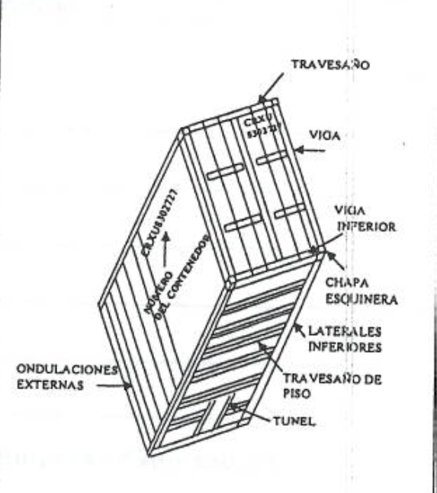
1.9 Areas aledañas a remaches o bisagras con muestra de golpes, pintura fresca o forcejeo
1.10 Olores a pintura , soldadura, madera quemada, pegante, materiales de relleno, grasa, etc.
2. PISO
2.1 Esta desnivelado
2.2 Se encuentra por encima del nivel de las vigas inferiores
2.3 Lamina inferior de proteccion de entrada diferente a 50 cm de largo
2.4 reperaciones nuevas con malos acabados
2.5 Piso exterior con vigas diferentes a formas de I, L, T, [.
2.6 Tunel del piso exterior muestra cambios o direferencias.
2.7 Piso exterior: chapas esquineras, laterales inferiores y travesaños de piso muestran cambios o diferencias
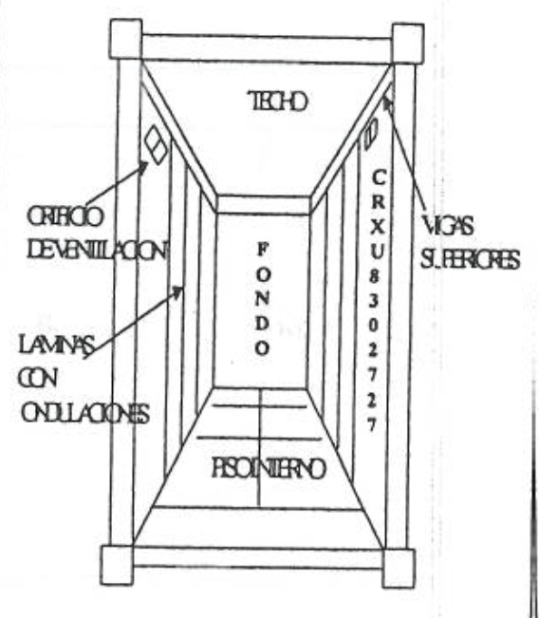
3. TECHO
3.1 Los soportes (vigas superiores) se encuentran ocultos (no visibles).
3.2 Orificios de ventilacion se encuentran fuera de estandares (entre 50 a 60 cm de las 4 vigas esquineras y a 5 cm de los 2 travesaños laterales superiores)
3.3 Techo desnivelado
3.4 Marcas o quemaduras recientes de soldadura en el techo
3.5 Pintura nueva en partes o parches en el techo.
3.6 La altura entre piso y techo se encuentra fuera de estandares 2.39 mts
4. COSTADOS
4.1 Adhesivos o pegante nuevo en uniones de laminas
4.2 Marcas o quemaduras recientes de soldadura
4.3 Pintura nueva en partes o parches
4.4 Sonido solido en ondulaciones y laminas
4.5 Al medir la longitud interna se encuentra fuera de estandaresnormales 12.03 mts.

Hoja2
